安装
Redis安装
Redis是一个开源的使用ANSI C语言编写、支持网络、可基于内存亦可持久化的日志型、Key-Value数据库，和Memcached类似，它支持存储的value类型相对更多
1、下载Redis安装包：Redis-x64-3.2.100.zip，并进行解压到任何磁盘上

2、配置环境变量：在Windows系统环境变量path后面追加Redis安装主目录

3、打开dos窗口，输入命令：redis-server 启动服务器，出现如下界面：

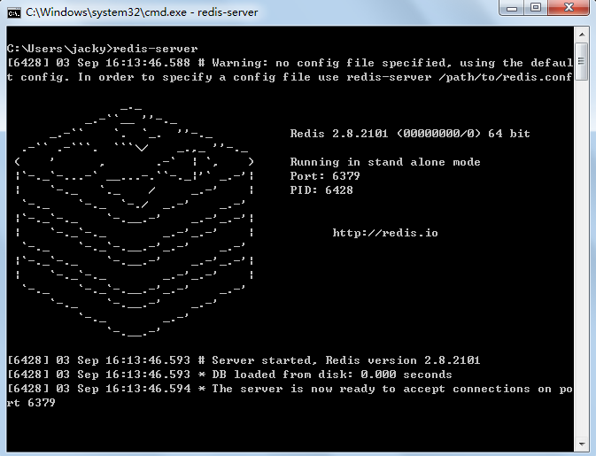

数据类型：
名称 | 类型
string | 字符串
list | 链表
set | 集合
zset | sorted set —有序集合
hash | 哈希类型

Redis支持主从同步。数据可以从主服务器向任意数量的从服务器上同步，从服务器可以是关联其他从服务器的主服务器。这使得Redis可执行单层树复制。存盘可以有意无意的对数据进行写操作。

Redis支持两种持久化方式：

1、snapshotting(快照)也是默认方式.(把数据做一个备份，将数据存储到文件)

2、Append-only file(缩写aof)的方式

Redis命令：
redis-server.exe：服务程序
redis-check-dump.exe：本地数据库检查
redis-check-aof.exe：更新日志检查
redis-benchmark.exe：性能测试，用以模拟同时由N个客户端发送M个 SETs/GETs 查询

基本命令
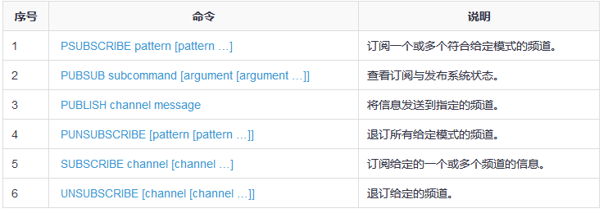
redis数据库特点
异常快 - Redis非常快，每秒可执行大约110000次的设置(SET)操作，每秒大约可执行81000次的读取/获取(GET)操作。
支持丰富的数据类型 - Redis支持开发人员常用的大多数数据类型，例如列表，集合，排序集和散列等等。这使得Redis很容易被用来解决各种问题，因为我们知道哪些问题可以更好使用地哪些数据类型来处理解决。
操作具有原子性 - 所有Redis操作都是原子操作，这确保如果两个客户端并发访问，Redis服务器能接收更新的值。
多实用工具 - Redis是一个多实用工具，可用于多种用例，如：缓存，消息队列(Redis本地支持发布/订阅)，应用程序中的任何短期数据，例如，web应用程序中的会话，网页命中计数等。
1、Redis发布
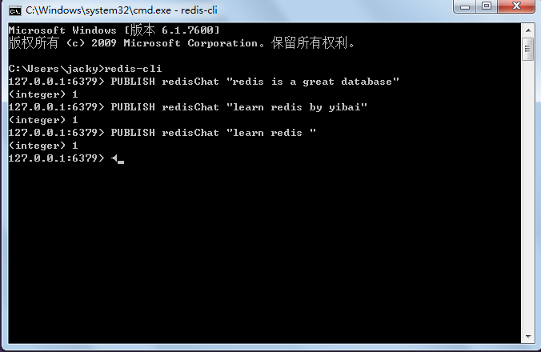

2、Redis订阅

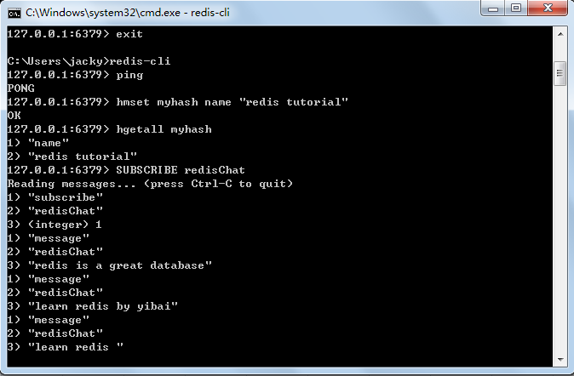

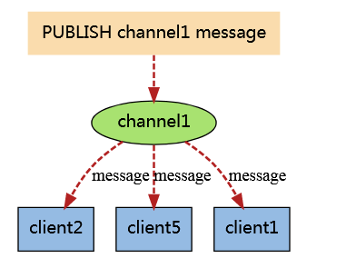

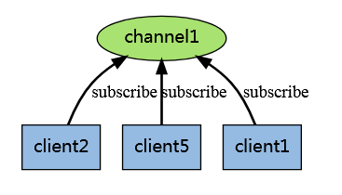

 | client2、client5、client1订阅了channel1频道

 |  | 当有新消息通过 PUBLISH 命令发送给频道 channel1 时， 这个消息就会被发送给订阅它的三个客户端

Java连接Redis
Java连接Redis

1、安装环境和驱动包

a、下载jedis.jar，确保下载的jar包为最新版本

b、将jedis.jar包含到类路径中

建立redis 实例
2、Java连接到Redis服务器

建立连接：

检查是否有连接

SET\GET来进行设置和获取
字符串操作：

列表操作：

lpush向列表中存储数据，lrange用于读取列表，其他参数为索引范围

keys用于获取Redis的键值，类型为HashSet
获取键值：

